PRM
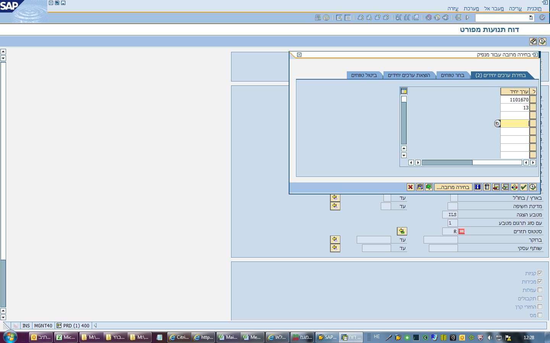
נספח 1 | נספח 1 - צדדים קשורים - יתרות ועסקאות לרבעון המסתיים ביום
נספח 2 | נספח 2 - צדדים קשורים - יתרות השקעה לרבעון המסתיים ביום
נספח 3א | נספח 3א - צדדים קשורים - עסקאות שבוצעו בבורסה, בבורסת חוץ או שוק מוסדר לרכישת או מכירת ניירות ערך סחירים של צד קשור לרבעון המסתיים ביום
נספח 3ב | נספח 3ב - עסקאות שבוצעו לצורך השקעה בנכסים לא סחירים של צד קשור לרבעון המסתיים ביום
נספח 3ג | נספח 3ג - צדדים קשורים - עסקאות מחוץ לבורסה, עסקאות מתואמות בבורסה ועסקאות בנכסים אחרים לא סחירים שבוצעו מול צדדים קשורים לרבעון המסתיים ביום
נספח 4 | נספח 4 - רכישת נייר ערך בהנפקות באמצעות חתם קשור או באמצעות צד קשור ששיווק את ההנפקה לרבעון המסתיים ביום
יום | 31
חודש | דצמבר
שנה | 2023 |  | חדש ***
שם צד קשור | איגוד | מגדל שוקי הון | אנרג'יקס | אמות | פורטיסימו
מספר מנפיק | 13 | 1101670 | 1101080 | 1100800

חברה | חברה בדוח
מגדל - סלים | סה"כ משתתף ברווחים
מגדל מרכזית לפיצויים | מגדל מרכזית לפיצויים
מקפת משלימה-מבוטחים | מקפת משלימה |  |  |  |  |  |  |  | שכירות לסוכנות שחם
מקפת משלימה-פנסיונרי | מקפת משלימה |  |  | 13 |  |  |  |  | שכירות חודשית סה"כ | שכירות רבעונית סה"כ | משתתף | י' החדשה | מקפת
מקפת חדשה קופ"ג | קופות גמל לתגמולים ולפיצויים |  |  | 1101670
מקפת קרן השתלמות | מגדל קרנות השתלמות |  |  | 1101080 |  |  |  |  |  |  | 0 | 0 | 0
קופת גמל עובדי מגדל | קופות גמל לתגמולים ולפיצויים |  |  | 1100800 |  |  |  |  |  | החל מסוף 2014 שחם סוכניות אינו שוכר בנדלן של מגדל
מגדל קרן השתלמות | מגדל קרנות השתלמות
קופת"ג לתגמולים ופיצ | קופות גמל לתגמולים ולפיצויים
מקפת אישית-מבוטחים | סה"כ מקפת עמיתים |  |  |  |  |  | *** | יש לוודא שמספר השורות בגיליון SAP שווה למספר השורות בגיליון SAP_A
מקפת משלימה-פנסיונרי | מקפת משלימה
מקפת א.קיימים לפנסיה | סה"כ מקפת עמיתים |  |  |  |  |  |  |  | ערך נקוב מונפק - סעיף 4 | תאריך הנפקה - סעיף 4
מקפת א.פנסיונ' חדשים | סה"כ מקפת עמיתים
מגדל משתתף קרן י חדש | סה"כ משתתף ברווחים
מגדל משתתפות ברווחים | סה"כ משתתף ברווחים
נוסטרו אלמנטר | סהכ נוסטרו |  |  |  |  |  | אנרג'יקס
נוסטרו חיים | סהכ נוסטרו |  |  |  |  |  | 1101080 | מוחזק אך ורק בנוסטרו לא רלבנטי לדוח זה
מקפת דמי מחלה | מקפת מרכזית לדמי מחלה
יוזמה קרן פנסיה לעצמ | יוזמה ותיקה
יוזמה עמיתי ביניים | יוזמה ותיקה
עידן חדש | סהכ נוסטרו |  |  |  |  | * | הסבר:
נוסטרו הון | סהכ נוסטרו |  |  |  |  |  | חברת אנרג'יקס הינה חברה בת של אמות.
בניין סוכנויות ביטוח | סהכ נוסטרו |  |  |  |  |  | בתחילת חודש מאי הייתה הנפקה בנייר שמספרו 1123355 ועל פי הדנאל נצפו קניות בהנפקה בנייר.
מעוז קרן השתלמות | מגדל קרנות השתלמות |  |  |  |  |  | בפועל:
מגדל השתלמות מסלול כללי | מגדל קרנות השתלמות |  |  |  |  |  | מתוקף אחזקת הנוסטרו בחברת אמות , מגדל קיבלה הקצאה של ני"ע בחברה הבת שהונפקה בבורסה.
פלטיניום תגמול כללי | קופות גמל לתגמולים ולפיצויים |  |  |  |  |  | לכן כרמלה ראתה חריגה ממגבלת 10% מחברה בודדת.
פלטיניום השתלמות מדד | מגדל קרנות השתלמות |  |  |  |  |  | ההקצאה בוצעה בהתאם להחלטות פורום מנכל.
פלטיניום לתגמול מדד | קופות גמל לתגמולים ולפיצויים |  |  |  |  |  | הערות
פלטינ.השתלמות מנייתי | מגדל קרנות השתלמות |  |  |  |  |  | ישנו שוכר חדש( מבטח סיימון )בקריית מגדל ההשקעה והתקבולים הם אך ורק בתיקי הנוסטרו דוח צדדים קשורים מתייחס לתיקי עמיתים בלבד ולכן לא רלוונטי.
פלטיניום תגמול מניית | קופות גמל לתגמולים ולפיצויים |  |  |  |  |  | החל מרבעון 2/2016 אמות כבר איננה צד קשור למגדל.
פלטיניום השתלמות ביג | מגדל קרנות השתלמות
פלטיניום השתלמות אגח | מגדל קרנות השתלמות
קופת פיצויים- כללי | מגדל מרכזית לפיצויים
מקפת ניהול ק.פנסיה | סהכ נוסטרו
פלטיניום תגמול ביג | קופות גמל לתגמולים ולפיצויים
מקפת אישית - מסלול א | סה"כ מקפת עמיתים
מגדל אחזקות ביטוח בע | סהכ נוסטרו
איחוד סוכניות -השקעו | סהכ נוסטרו
מסלול אגח מדינת ישראל | סה"כ משתתף ברווחים
מסלול חו"ל | סה"כ משתתף ברווחים
מגדל אגח ופקדון מינ` 80% | סה"כ משתתף ברווחים
מגדל אגח ופקדון מינ 65 | סה"כ משתתף ברווחים
מגדל כללי עד 35 מניות | סה"כ משתתף ברווחים
מגדל כללי עד 65 מניות | סה"כ משתתף ברווחים
מגדל מניות | סה"כ משתתף ברווחים
מגדל אגח ופיקדונות 100 | סה"כ משתתף ברווחים
מגדל לתגמולים ולפיצויים מסלול כללי | קופות גמל לתגמולים ולפיצויים
יוזמה ותיקה | יוזמה ותיקה
מקפת משלימה | מקפת משלימה
מגדל השתלמות עד גיל 50 | מגדל קרנות השתלמות
מגדל קהל השתלמות מסלול כללי | מגדל קרנות השתלמות
מגדל לתגמולים ולפיצויים מסלול כללי עד 10 | קופות גמל לתגמולים ולפיצויים
מקפת פנסיונריים קיימים | סה"כ מקפת עמיתים
מקפת אישית מסלול כשר | סה"כ מקפת עמיתים
מגדל משתתף ישן | סה"כ משתתף ברווחים
מקפת אישית מסלול כשר | סה"כ מקפת עמיתים
מקפת אישית מסלול כשר | סה"כ מקפת עמיתים
מקפת אישית מסלול כשר | סה"כ מקפת עמיתים
מקפת אישית מסלול כשר | סה"כ מקפת עמיתים
מקפת אישית מסלול כשר | סה"כ מקפת עמיתים
מקפת אישית מסלול כשר | סה"כ מקפת עמיתים
מגדל משתתף ישן | סה"כ משתתף ברווחים

